Foglio1
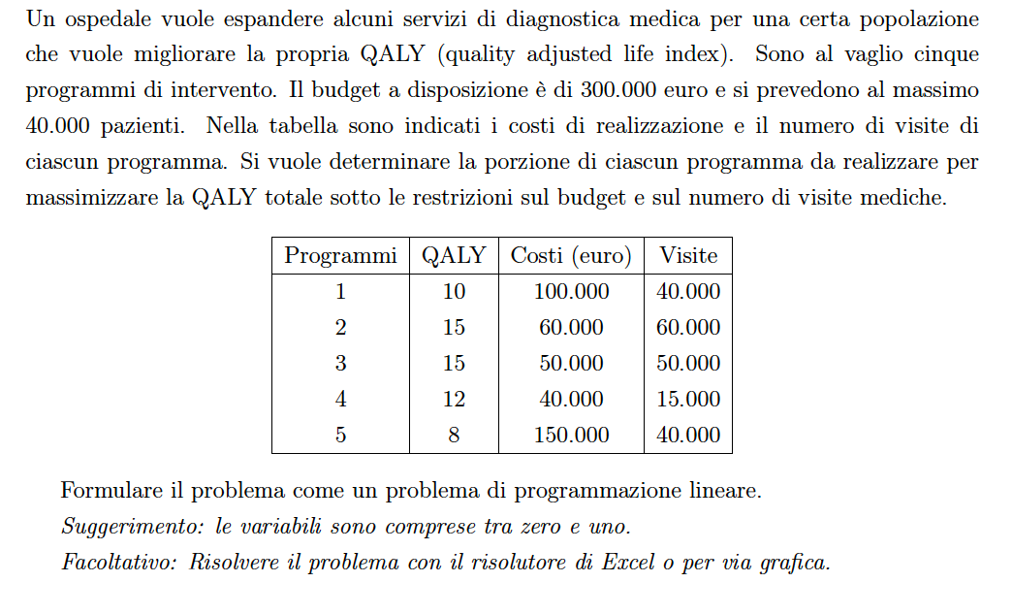

 | x1 | x2 | x3 | x4 | x5 | Vincoli | termini noti
vincolo 1 | 100 | 60 | 50 | 40 | 150 | 65 | 300
vincolo 2 | 40 | 60 | 50 | 15 | 40 | 40 | 40

coeff obiettivo | 10 | 15 | 15 | 12 | 8

 | x1 | x2 | x3 | x4 | x5
 | 0 | 0 | 0.5 | 1 | 0

obiettivo | 19.5

